Sheet1
1 | Open database
 | Click: File->Open
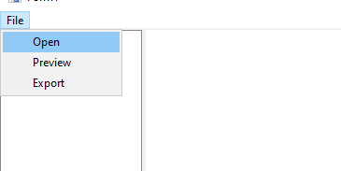

 | Chọn database
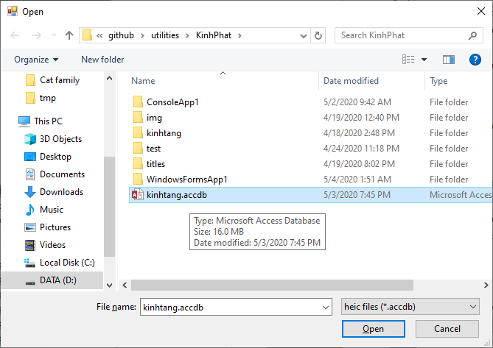

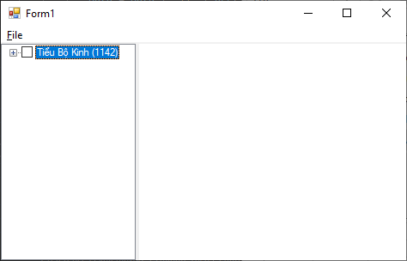

tổng bài kinh (titles): 1142

2 | Đọc/Nghe một bài kinh
 | Click: TreeNode
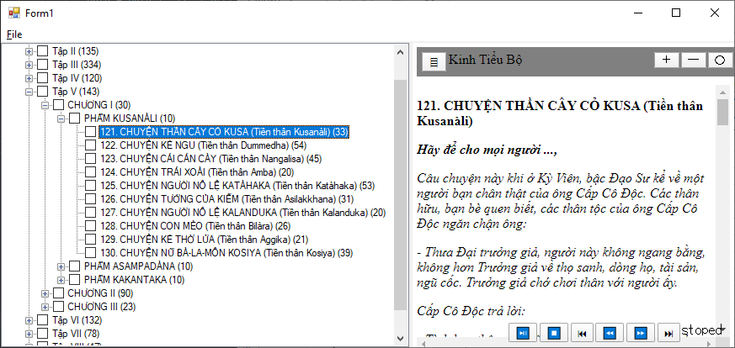

Click: TreeNode để mở bài kinh

tổng đoạn văn (paragraphs): 33

Click: Play (bắt đầu đọc)

đang đọc

Click: Pause (tạm dừng đọc)
tạm dừng
 | Play - Đọc kinh
 | Pause - tạm dừng
 | Stop - dừng

Click: Stop (dừng đọc)
dừng đọc

Click: Prev (về đầu)

Đọc từ đầu
 | Prev - Đọc từ đầu

Click: FF (nhảy tới đoạn tiếp)
nhảy tới đoạn tiếp
 | FF - Nhảy tới đoạn tiếp (next paragraph)

 | Next - đọc tới cuối
 | FB - Nhảy lùi lại 1 đoạn
Click: FB (nhảy lùi 1 đoạn)
Click: Next (nhảy tới đoạn cuối)

3 | Preview/Export
 | Chọn các bài kinh
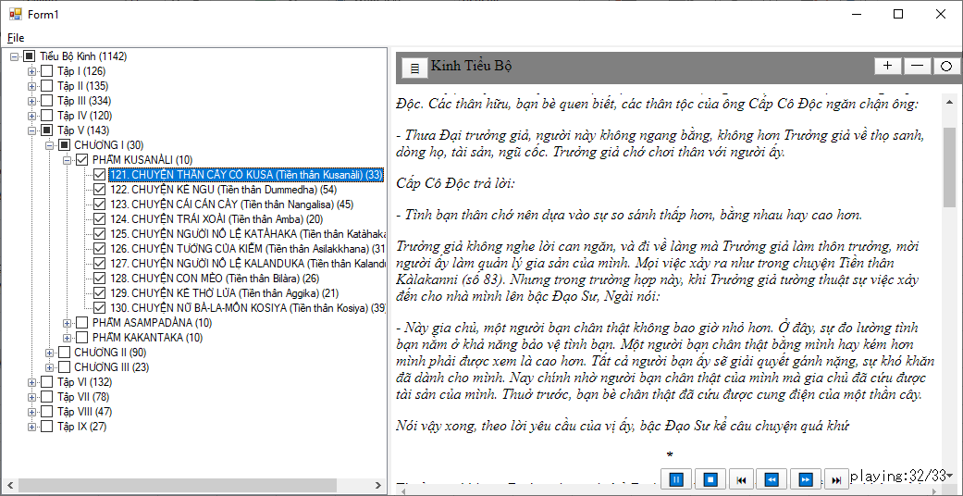

Click: chọn các bài kinh

 | Click: File->Preview
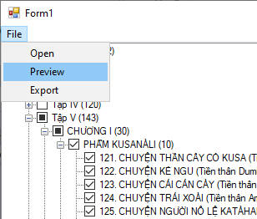

Click: preview (kiểm tra file.html trước khi xuất)

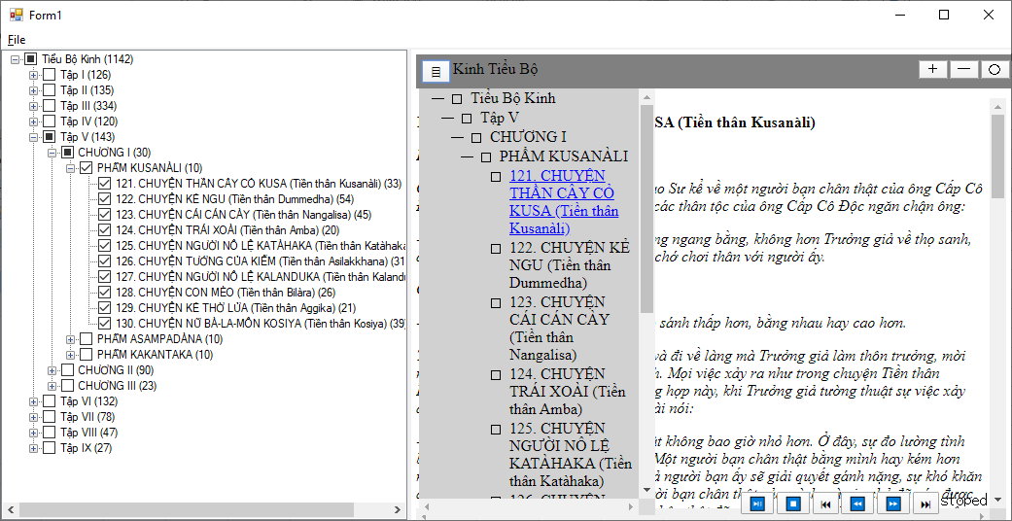
Click: Menu (hiển thị mục lục)

 | click: Export - xuất ra file.html
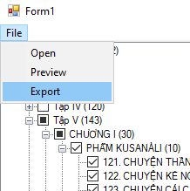

 | Save - lưu file
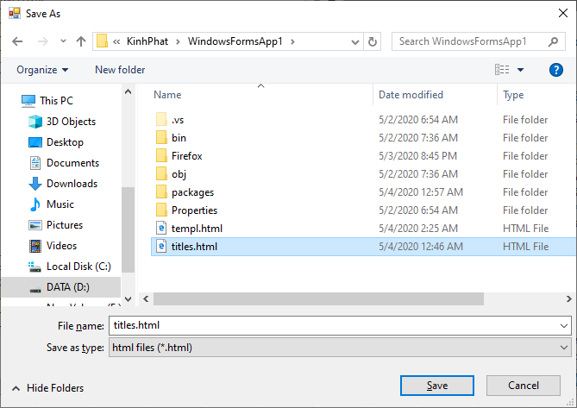

end

